상품제안서
컴퓨터용싸인펜+제도샤프세트 | 상품코드: S03098

 |  |  |  |  |  |  | 02-713-8555 | www.synergygift.co.kr
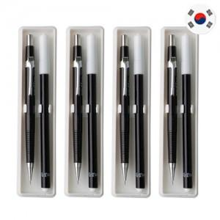

【상세/제작정보】 | <p>-기본수량(500세트)이하일 경우 도당 10,000원의 인쇄비가 추가됩니다.</p><p>(ex.300세트 1도 인쇄주문시10,000원 추가)​&nbsp;</p>

【인쇄/포장옵션】 | 실크 / 별도문의

【공급단가】 | 수량 | 500~ | 1,000~ | 2,000~ | 3,000~ | 5,000~
*VAT별도 | 단가 | 890원 | 850원 | 820원 | 790원 | 770원

【상품 URL】 | https://www.synergygift.co.kr:443/src/goods_detail.php?gdno=7067

